Datos personales
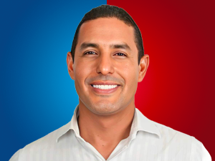

Nombres: | Lenin José
Apellidos: | Lara Rivadeneira
Facebook: | https://www.facebook.com/Lenin-Lara-Rivadeneira-110518034468714
Twitter: | @compalenin
Descripción:

